RESPUESTAS
 | ENEAGRAMA DE : |  |  |  | 0
 |  |  |  |  |  |  |  |  |  |  |  |  |  |  |  | FECHA: | 0

 |  |  |  |  |  |  |  |  |  | 0

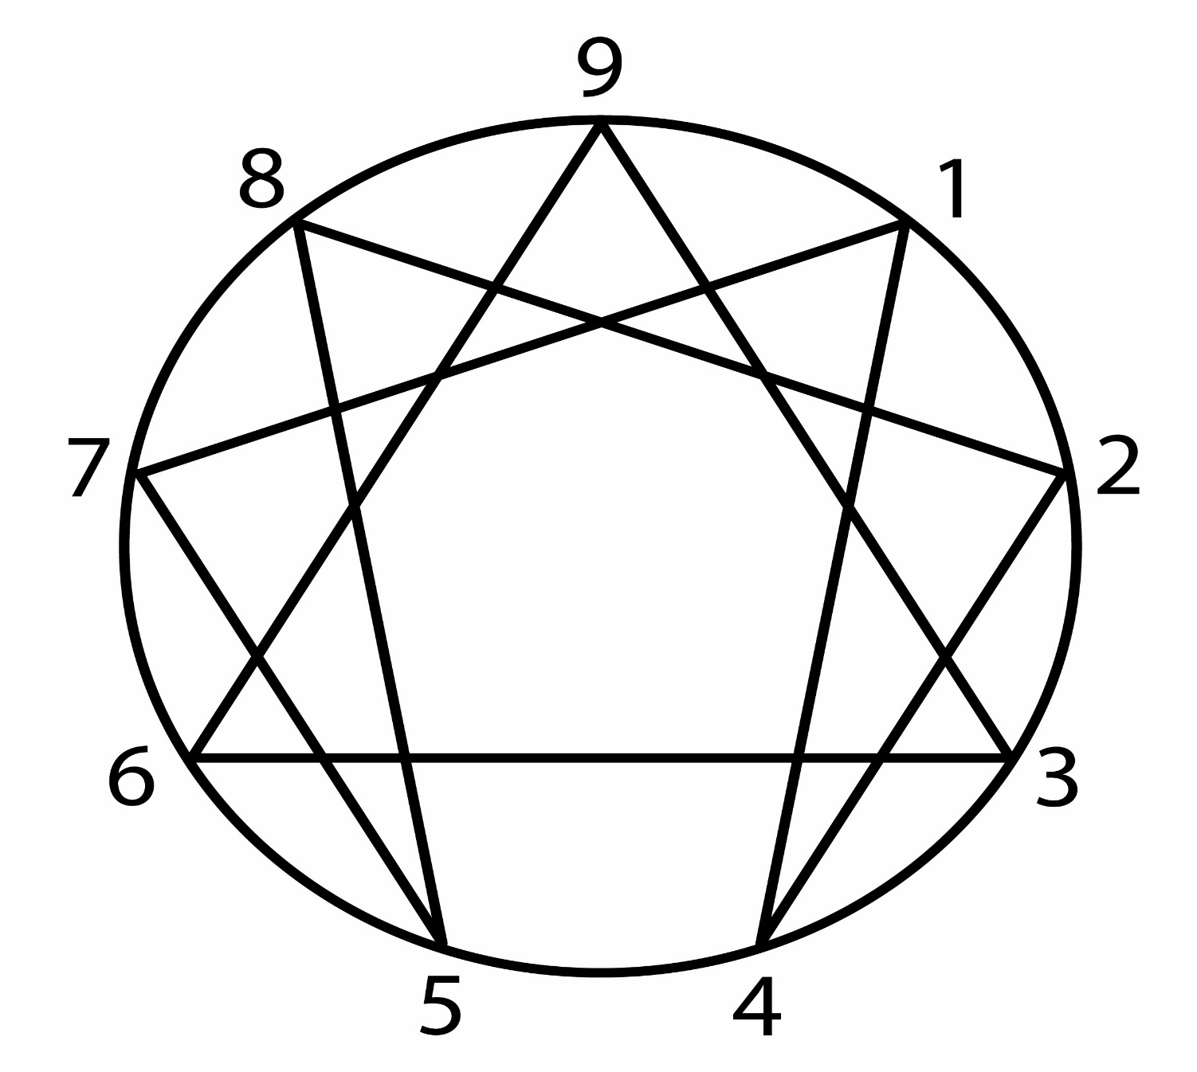

 |  |  |  | 0 |  |  |  |  |  |  |  |  |  |  |  | 0

 |  |  |  | 0 |  |  |  |  |  |  |  |  |  |  |  | 0

 |  |  |  | 0 |  |  |  |  |  |  |  |  |  |  |  | 0

 |  |  |  |  |  |  |  | 0 |  |  |  | 0

MEDIA: |  | 0.00

 |  |  |  |  |  |  |  |  |  |  |  |  |  |  |  |  |  | Eneagramor 07.13

 | ENEAGRAMA DE : |  |  |  | 0
 | VALOR DE LOS ATRIBUTOS: |  |  |  |  |  |  |  |  |  | FECHA: | 0 |  | EDAD: | 0 | NACIMIENTO: |  | 0
 | 1 | 2 | 3 | 4 | 5 | 6 | 7 | 8 | 9 |  |  |  |  | SEXO: | 0
 | 0 | 0 | 0 | 0 | 0 | 0 | 0 | 0 | 0 |  |  |  |  | ESTADO CIVIL: | 0
 | Respuestas: |  | 0.00% | NO SE PUEDE HACER EL ANÁLISIS |  |  |  |  |  |  |  |  |  | PROFESIÓN: | 0
 |  |  |  |  | MEDIA: |  | 0.00 |  |  |  |  |  |  | SIGNO ASTROLÓGICO: | #REF! |  | Tipo: | #REF!
 | Cantidad de Atributos SOBRE la Media: |  |  |  |  |  | 0 |  |  |  |  |  |  |  |  |  |  | Eneagramor 07.13
 | Cantidad de Atributos IGUALES a la Media: |  |  |  |  |  | 9 |  |  |  | Orden | Afirmaciones elegidas: |  |  |  |  |  |  | TIPO
 | Cantidad de Atributos BAJO la Media: |  |  |  |  |  | 0 |  |  |  | 1 | #N/A |  |  |  |  |  |  | #N/A
 | DISPERSIÓN DE LOS ATRIBUTOS RESPECTO DE LA MEDIA:
 | 1 | 2 | 3 | 4 | 5 | 6 | 7 | 8 | 9 |  | 2 | #N/A |  |  |  |  |  |  | #N/A
 | Igual | Igual | Igual | Igual | Igual | Igual | Igual | Igual | Igual
 | 0.00 | 0.00 | 0.00 | 0.00 | 0.00 | 0.00 | 0.00 | 0.00 | 0.00 |  | 3 | #N/A |  |  |  |  |  |  | #N/A
 | Amplitud de la Media: |  |  | 0
Gráfico de Dispersión de Atributos respecto de la Media:
 |  |  |  |  |  |  |  |  |  |  | Verbos: |  |  |  |  |  |  |  | Tipo
 |  |  |  |  |  |  |  |  |  |  | 1 | Más Identificado: |  |  | #N/A |  |  |  | #N/A
 |  |  |  |  |  |  |  |  |  |  | 2 | Menos Identificado: |  |  | #N/A |  |  |  | #N/A

 |  |  |  |  |  |  |  |  |  |  | EJES DE EQUILIBRIO:
 |  |  |  |  |  |  |  |  |  |  | 4 | 5 | 3 | 6 | 2 | 7 | 1 | 8 | 9
 |  |  |  |  |  |  |  |  |  |  | 0 | 0 | 0 | 0 | 0 | 0 | 0 | 0 | 0
 |  |  |  |  |  |  |  |  |  |  | Ser |  | Tener |  | Comunicar |  | Hacer |  | Estar
 |  |  |  |  |  |  |  |  |  |  | EJE |  | EJE |  | EJE |  | EJE |  | EJE
 | EJES DE POLARIDAD Y DILEMAS |  |  |  |  |  |  |  |  |  | EN LA MEDIA |  | EN LA MEDIA |  | EN LA MEDIA |  | EN LA MEDIA |  | ALTO
 | 1 | 5 | 2 | 6 | 3 | 7 | 4 | 8 | 9 |  | Si el valor de la media es hasta 13, existe Eje de Equilibrio cuando la diferencia entre los extremos es de hasta 2 puntos, si el valor de la media es mayor a 13, existe Eje de Equilibrio cuando la diferencia entre los extremos es de hasta 3 puntos.
 | 0 | 0 | 0 | 0 | 0 | 0 | 0 | 0 | 0
 | 0 |  | 0 |  | 0 |  | 0
 | Orden - Aire |  | Relación - Agua |  | Imagen - Tierra |  | Fuerza -Fuego |  | Luz
 | EJE MÁS |  | EJE MÁS |  | EJE MÁS |  | EJE MÁS |  | EJE |  |  |  |  |  |  | EN LA PERSONALIDAD:
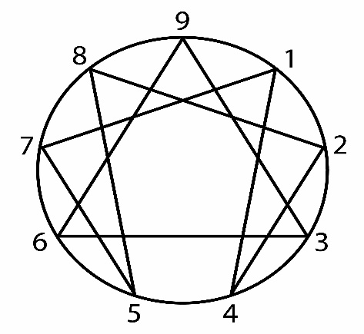
 | BAJO |  | BAJO |  | BAJO |  | BAJO |  | BAJO |  |  |  |  |  |  | Pensamiento
 | Máximo valor de los ejes: |  |  | 0 |  |  |  |  |  |  |  |  |  |  |  | Atributo | Inductivo:
 | Mínimo valor de los ejes: |  |  | 0 |  |  |  |  |  |  |  |  |  |  |  | 2 | 0 | Total | 0
 | Diferencia: |  |  | 0 | Trabajar un poco |  |  |  |  |  |  |  |  |  |  | 3 | 0 | Porcentaje | #DIV/0!
 | POLARIDAD EN LA PERSONALIDAD: |  |  |  |  |  |  |  |  |  |  |  |  |  |  | 4 | 0 | Posición | #DIV/0!
 | Atributo | Activo (+) |  |  | Atributo | Receptivo (-) |  |  | Atributo | Neutro (-) |  |  |  |  |  | Atributo | Deductivo:
 | 1 | 0 | Total | 0 | 4 | 0 | Total | 0 |  |  |  |  |  |  |  | 5 | 0 | Total | 0
 | 2 | 0 | Promedio | 0.00 | 5 | 0 | Promedio | 0.00 | 9 | Valor | 0.00 |  |  |  |  | 6 | 0 | Porcentaje | #DIV/0!
 | 3 | 0 | Posición | MENOR | 6 | 0 | Posición | MENOR |  | Posición | MENOR |  |  |  |  | 7 | 0 | Posición | #DIV/0!
 | 8 | 0 |  |  | 7 | 0 |  |  |  |  |  |  |  |  |  | Atributo | Analógico:
 |  |  |  |  |  |  |  |  |  |  |  |  |  |  |  | 8 | 0 | Total | 0
 | ANÁLISIS DE LA PERSONALIDAD POR TRÍADAS: |  |  |  |  |  |  |  |  |  |  |  |  |  |  | 9 | 0 | Porcentaje | #DIV/0!
 | Operatividad |  |  |  |  |  |  |  |  |  |  |  |  |  |  | 1 | 0 | Posición | #DIV/0!
 | Tipo de expresión |  | Área de la Acción: |  |  | Área de la Sensibilidad: |  |  | Área del Pensamiento: |  |  | Expresión de la Personalidad actual |  |  |  | Inteligencia
 |  |  | Atributo | Valor | Posición | Atributo | Valor | Posición | Atributo | Valor | Posición |  |  |  |  | Atributo | Práctica:
 | Manifiesto: |  | 8 | 0 | Menor | 2 | 0 | Menor | 5 | 0 | Menor | 0 | #DIV/0! | #DIV/0! |  | 1 | 0 | Total | 0
 | Oculto: |  | 9 | 0 | Menor | 3 | 0 | Menor | 6 | 0 | Menor | 0 | #DIV/0! | #DIV/0! |  | 3 | 0 | Porcentaje | #DIV/0!
 | Diversificado: |  | 1 | 0 | Menor | 4 | 0 | Menor | 7 | 0 | Menor | 0 | #DIV/0! | #DIV/0! |  | 7 | 0 | Posición | #DIV/0!
 |  |  | Total | 0 |  | Total | 0 |  | Total | 0 |  |  |  |  |  | Atributo | Racional:
 |  |  | Porcentaje | #DIV/0! |  | Porcentaje | #DIV/0! |  | Porcentaje | #DIV/0! |  |  |  |  |  | 2 | 0 | Total | 0
 |  |  | Posición | #DIV/0! |  | Posición | #DIV/0! |  | Posición | #DIV/0! |  |  |  |  |  | 5 | 0 | Porcentaje | #DIV/0!
 |  | Vincularidad |  |  |  | Solución Conflictos Internos |  |  |  | Reacción ante Problemas |  |  |  |  |  | 9 | 0 | Posición | #DIV/0!
 |  | Atributo | Enfrentar: |  |  | Atributo | Combativos |  |  | Atributo | Reactivos |  |  |  |  | Atributo | Emocional:
 |  | 1 | 0 | Total | 0 | 3 | 0 | Total | 0 | 6 | 0 | Total | 0 |  |  | 4 | 0 | Total | 0
 |  | 3 | 0 | Porcentaje | #DIV/0! | 7 | 0 | Porcentaje | #DIV/0! | 4 | 0 | Porcentaje | #DIV/0! |  |  | 6 | 0 | Porcentaje | #DIV/0!
 |  | 8 | 0 | Posición | #DIV/0! | 8 | 0 | Posición | #DIV/0! | 8 | 0 | Posición | #DIV/0! |  |  | 8 | 0 | Posición | #DIV/0!
 |  | Atributo | Acercar: |  |  | Atributo | Sumisos |  |  | Atributo | Eficaces
 |  | 2 | 0 | Total | 0 | 1 | 0 | Total | 0 | 3 | 0 | Total | 0
 |  | 6 | 0 | Porcentaje | #DIV/0! | 2 | 0 | Porcentaje | #DIV/0! | 1 | 0 | Porcentaje | #DIV/0! |  | MIEDOS CIRCUNSTANCIALES
 |  | 7 | 0 | Posición | #DIV/0! | 6 | 0 | Posición | #DIV/0! | 5 | 0 | Posición | #DIV/0! |  | 1 | No
 |  | Atributo | Alejar: |  |  | Atributo | Retirados |  |  | Atributo | Optimistas |  |  |  | 0.00
 |  | 4 | 0 | Total | 0 | 4 | 0 | Total | 0 | 9 | 0 | Total | 0 |  | 2 | No
 |  | 5 | 0 | Porcentaje | #DIV/0! | 5 | 0 | Porcentaje | #DIV/0! | 2 | 0 | Porcentaje | #DIV/0! |  | 0.00
 |  | 9 | 0 | Posición | #DIV/0! | 9 | 0 | Posición | #DIV/0! | 7 | 0 | Posición | #DIV/0! |  | 3 | No
 |  |  |  |  |  |  |  |  |  |  |  |  |  |  | 0.00
 | ETAPA DE LA VIDA | Ciclo | Septenio | MIEDO |  | ACTITUD |  | ELEMENTO |  | NIVEL CONCIENTE |  | SENTIDO |  |  | 4 | No
 |  | #N/A | #N/A | #N/A |  | #N/A |  | #N/A |  | #N/A |  | #N/A |  |  | 0.00
 |  |  |  |  |  |  |  |  |  |  |  |  |  |  | 5 | No
 |  |  |  |  |  |  |  |  |  |  |  |  |  |  | 0.00
 |  |  |  |  |  |  |  |  |  |  |  |  |  |  | 6 | No
 |  |  |  |  |  |  |  |  |  |  |  |  |  |  | 0.00
 |  |  |  |  |  |  |  |  |  |  |  |  |  |  | 7 | No
 |  |  |  |  |  |  |  |  |  |  |  |  |  |  | 0.00
 |  |  |  |  |  |  |  |  |  |  |  |  |  |  | 8 | No
 |  |  |  |  |  |  |  |  |  |  |  |  |  |  | 0.00
 |  |  |  |  |  |  |  |  |  |  |  |  |  |  | 9 | No
 |  |  |  |  |  |  |  |  |  |  |  |  |  |  | 0.00

